상품제안서
다크 고급형 수첩 48절 | 상품코드: S29205

 |  |  |  |  |  |  | 02-713-8555 | www.synergygift.co.kr
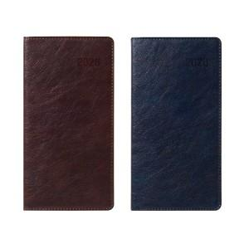

【상세/제작정보】 | <span style="font-size: 14pt;">​※ 26년형 시즌아웃 - 제작 진행 불가합니다.</span>

【인쇄/포장옵션】 | 불박, 금박, 은박 / 포장불가능

【공급단가】 | 수량 | 50~ | 200~ | 500~ | 1,000~ | 3,000~
*VAT별도 | 브라운 | 4,970원 | 4,640원 | 4,350원 | 4,240원 | 4,170원
 | 다크네비 | 4,970원 | 4,640원 | 4,350원 | 4,240원 | 4,170원

【상품 URL】 | https://www.synergygift.co.kr:443/src/goods_detail.php?gdno=29205

